CA_REGISTRO
Longitud máxima de 50 caracteres.
Si no se completa este campo, se mostrará el siguiente mensaje debajo de este:
Nombre de usuario requerido

Si los datos ingresados son correctos, se registran los datos, se redirige a la pantalla de Login y se muestra un modal emergente en la esquina superior derecha con el mensaje "Registro exitoso".
En caso de que no se completará el formulario, al hacer clic se mostrará el mensaje de campo requerido.
Si ocurre un error se mostrará un modal emergente, en la esquina superior derecha, indicando el mensaje de error.
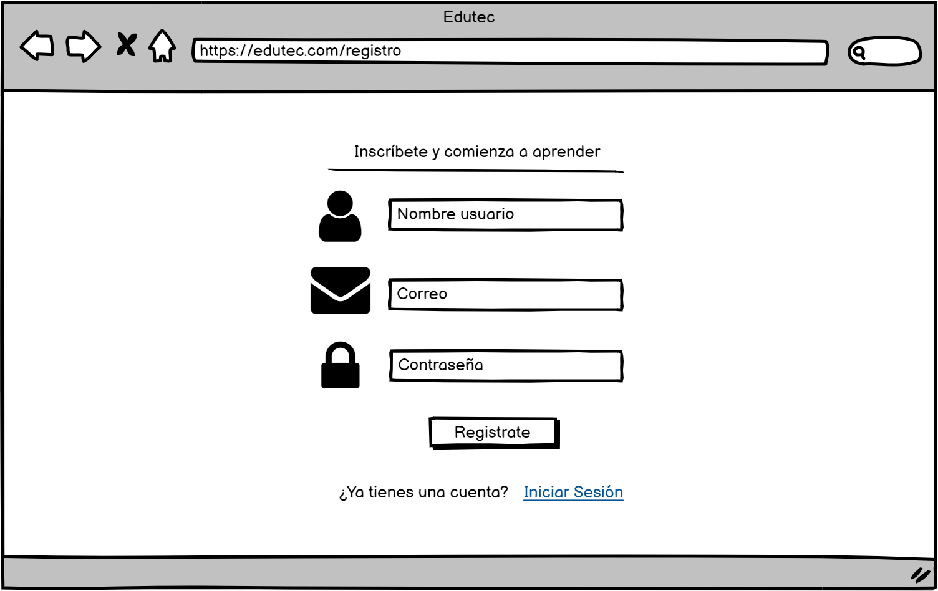

Longitud máxima de 50 caracteres y debe ser de formato email.
Dependiendo del error, se mostrará debajo del campo uno de los siguientes mensajes:
Correo electrónico requerido
Ingrese un correo válido

Al hacer clic debe redirigir a la pantalla de Login
Debe admitir caracteres alfanúmericos y no debe tener ninguna restricción de validación de mayusculas, caracteres especiales, etc.
Si no se completa este campo, se mostrará el siguiente mensaje debajo de este:
Contraseña requerida

CA_LOGIN
Longitud máxima de 50 caracteres y debe ser de formato email.
Dependiendo del error, se mostrará debajo del campo uno de los siguientes mensajes:
Correo electrónico requerido
Ingrese un correo válido

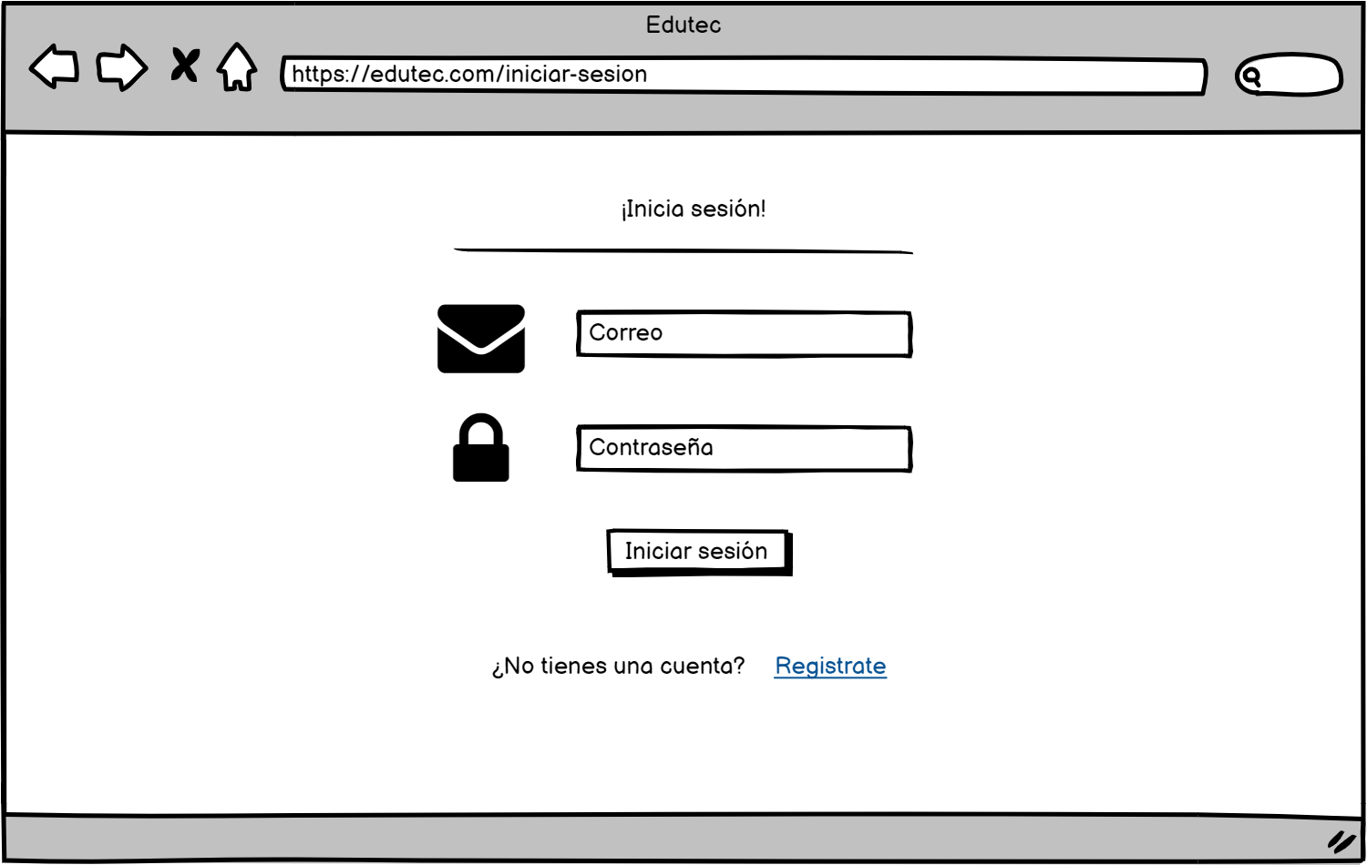

Debe admitir caracteres alfanúmericos y no debe tener ninguna restricción de validación de mayusculas, caracteres especiales, etc.
Si no se ingresa la contraseña, se mostrará el siguiente mensaje debajo del campo:
Contraseña requerida

Si los datos ingresados son correctos, nos redirige a la pantalla de inicio.
En caso de que no se completará el formulario, al hacer clic se mostrará el mensaje de campo requerido.
Si ocurre un error se mostrará un modal emergente, en la esquina superior derecha, indicando el mensaje de error.

Al hacer clic debe redirigir a la pantalla de Registro

CA_BUSQUEDA
Permite caracteres alfanúmericos y debe ser menor a 50 caracteres.
Al hacer clic usa el algoritmo de web sracping y nos muestra los resultados que coinciden con el valor del campo buscar.

Al hacer clic muestra un menu con todas las categorias.

Al hacer clic nos redirige a la pantalla de Login.

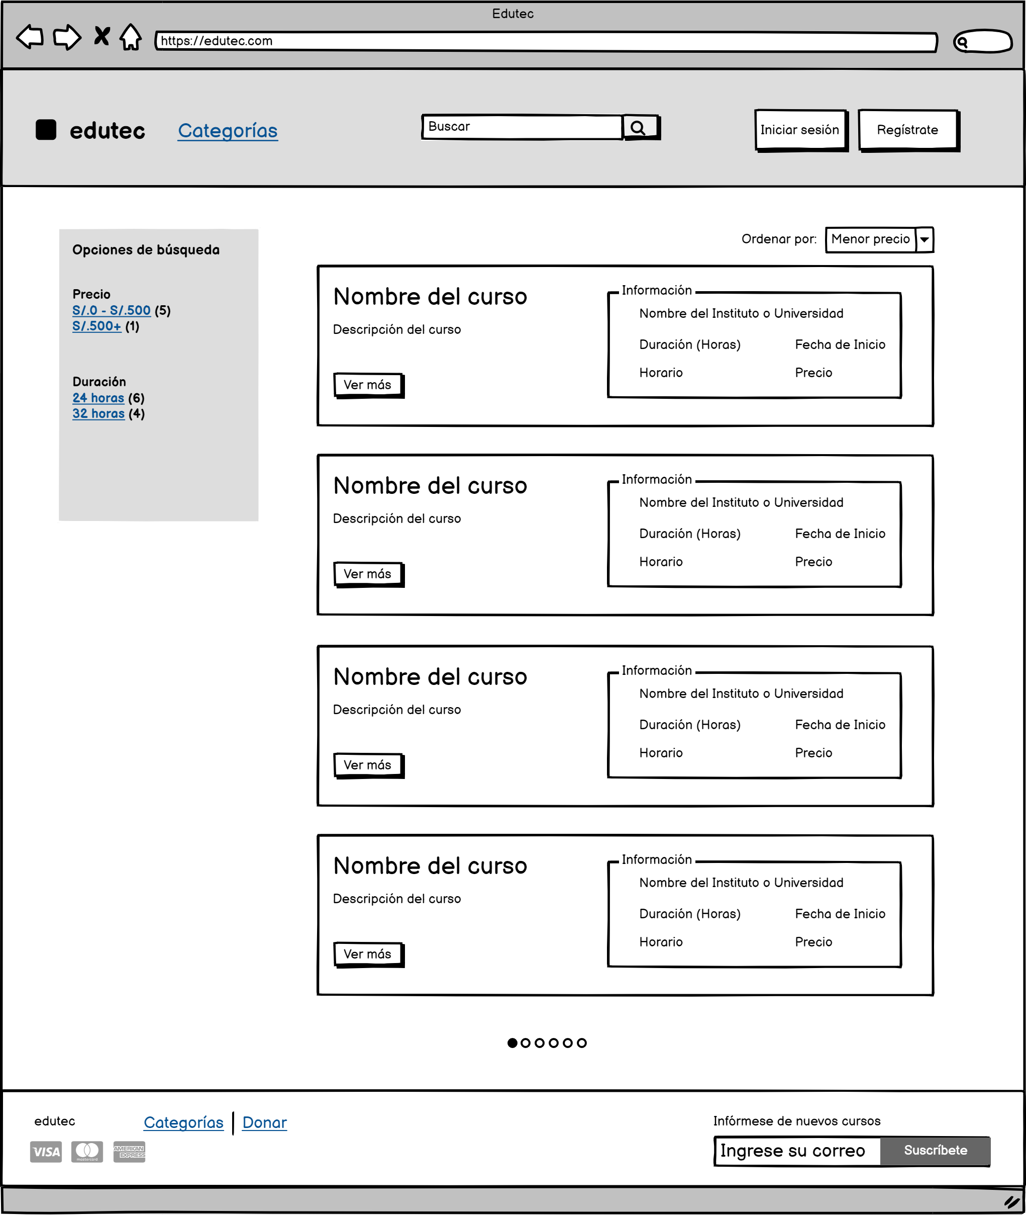

Al hacer clic nos redirige a la pantalla de Registro.

Al hacer clic nos redirige a la pantalla de Home.
Permite ordenar los resultados de acuerdo a criterios especificos como precio, duración etc.

Permiten filtrar las busquedas de acuerdo a criterios especificos como precio, duración, etc.

Al hacer clic nos redirige a la pantalla de Detalle de curso.

CA_D_CURSO
Al hacer clic nos redirige a la pantalla de Login.

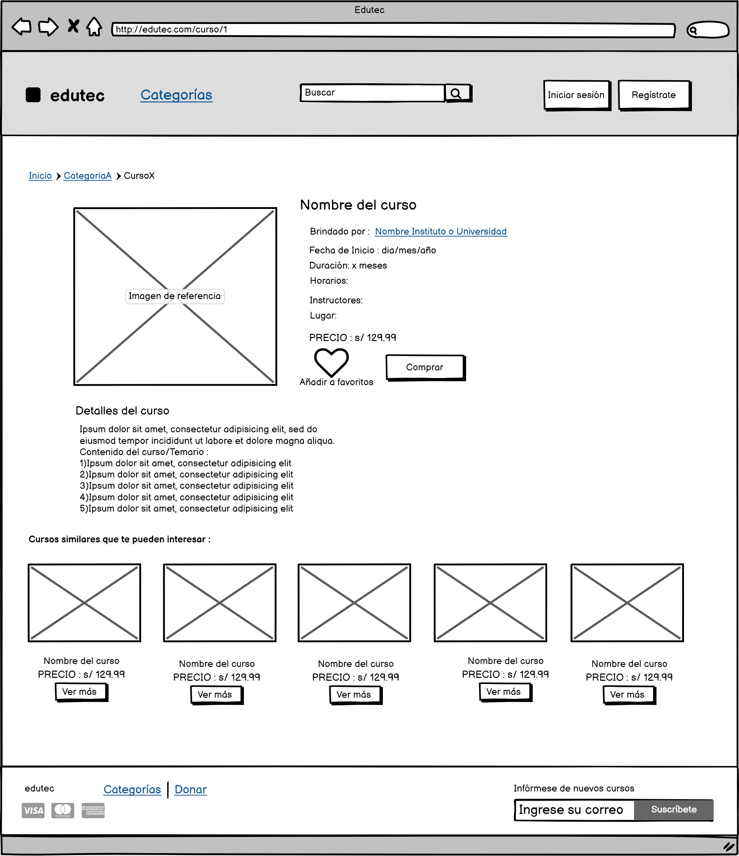
Al hacer clic nos redirige a la pantalla de Registro.

Al hacer clic nos redirige a la pantalla de Detalle de institución.

Al hacer clic nos redirige a la página web de la institución que imparte el curso.
Al hacer clic guarda el curso como favorito y aparecerá en la pantalla de cursos favoritos.

Al hacer clic nos redirige a detalle de curso del curso en cuestión.

CA_P_USUARIO
Al hacer clic se redirige a la pantalla de favoritos.
Al hacer clic se redirige a la pantalla de institutos.

Al hacer clic se despliega la opción de Mi perfil y de cerrar sesión.

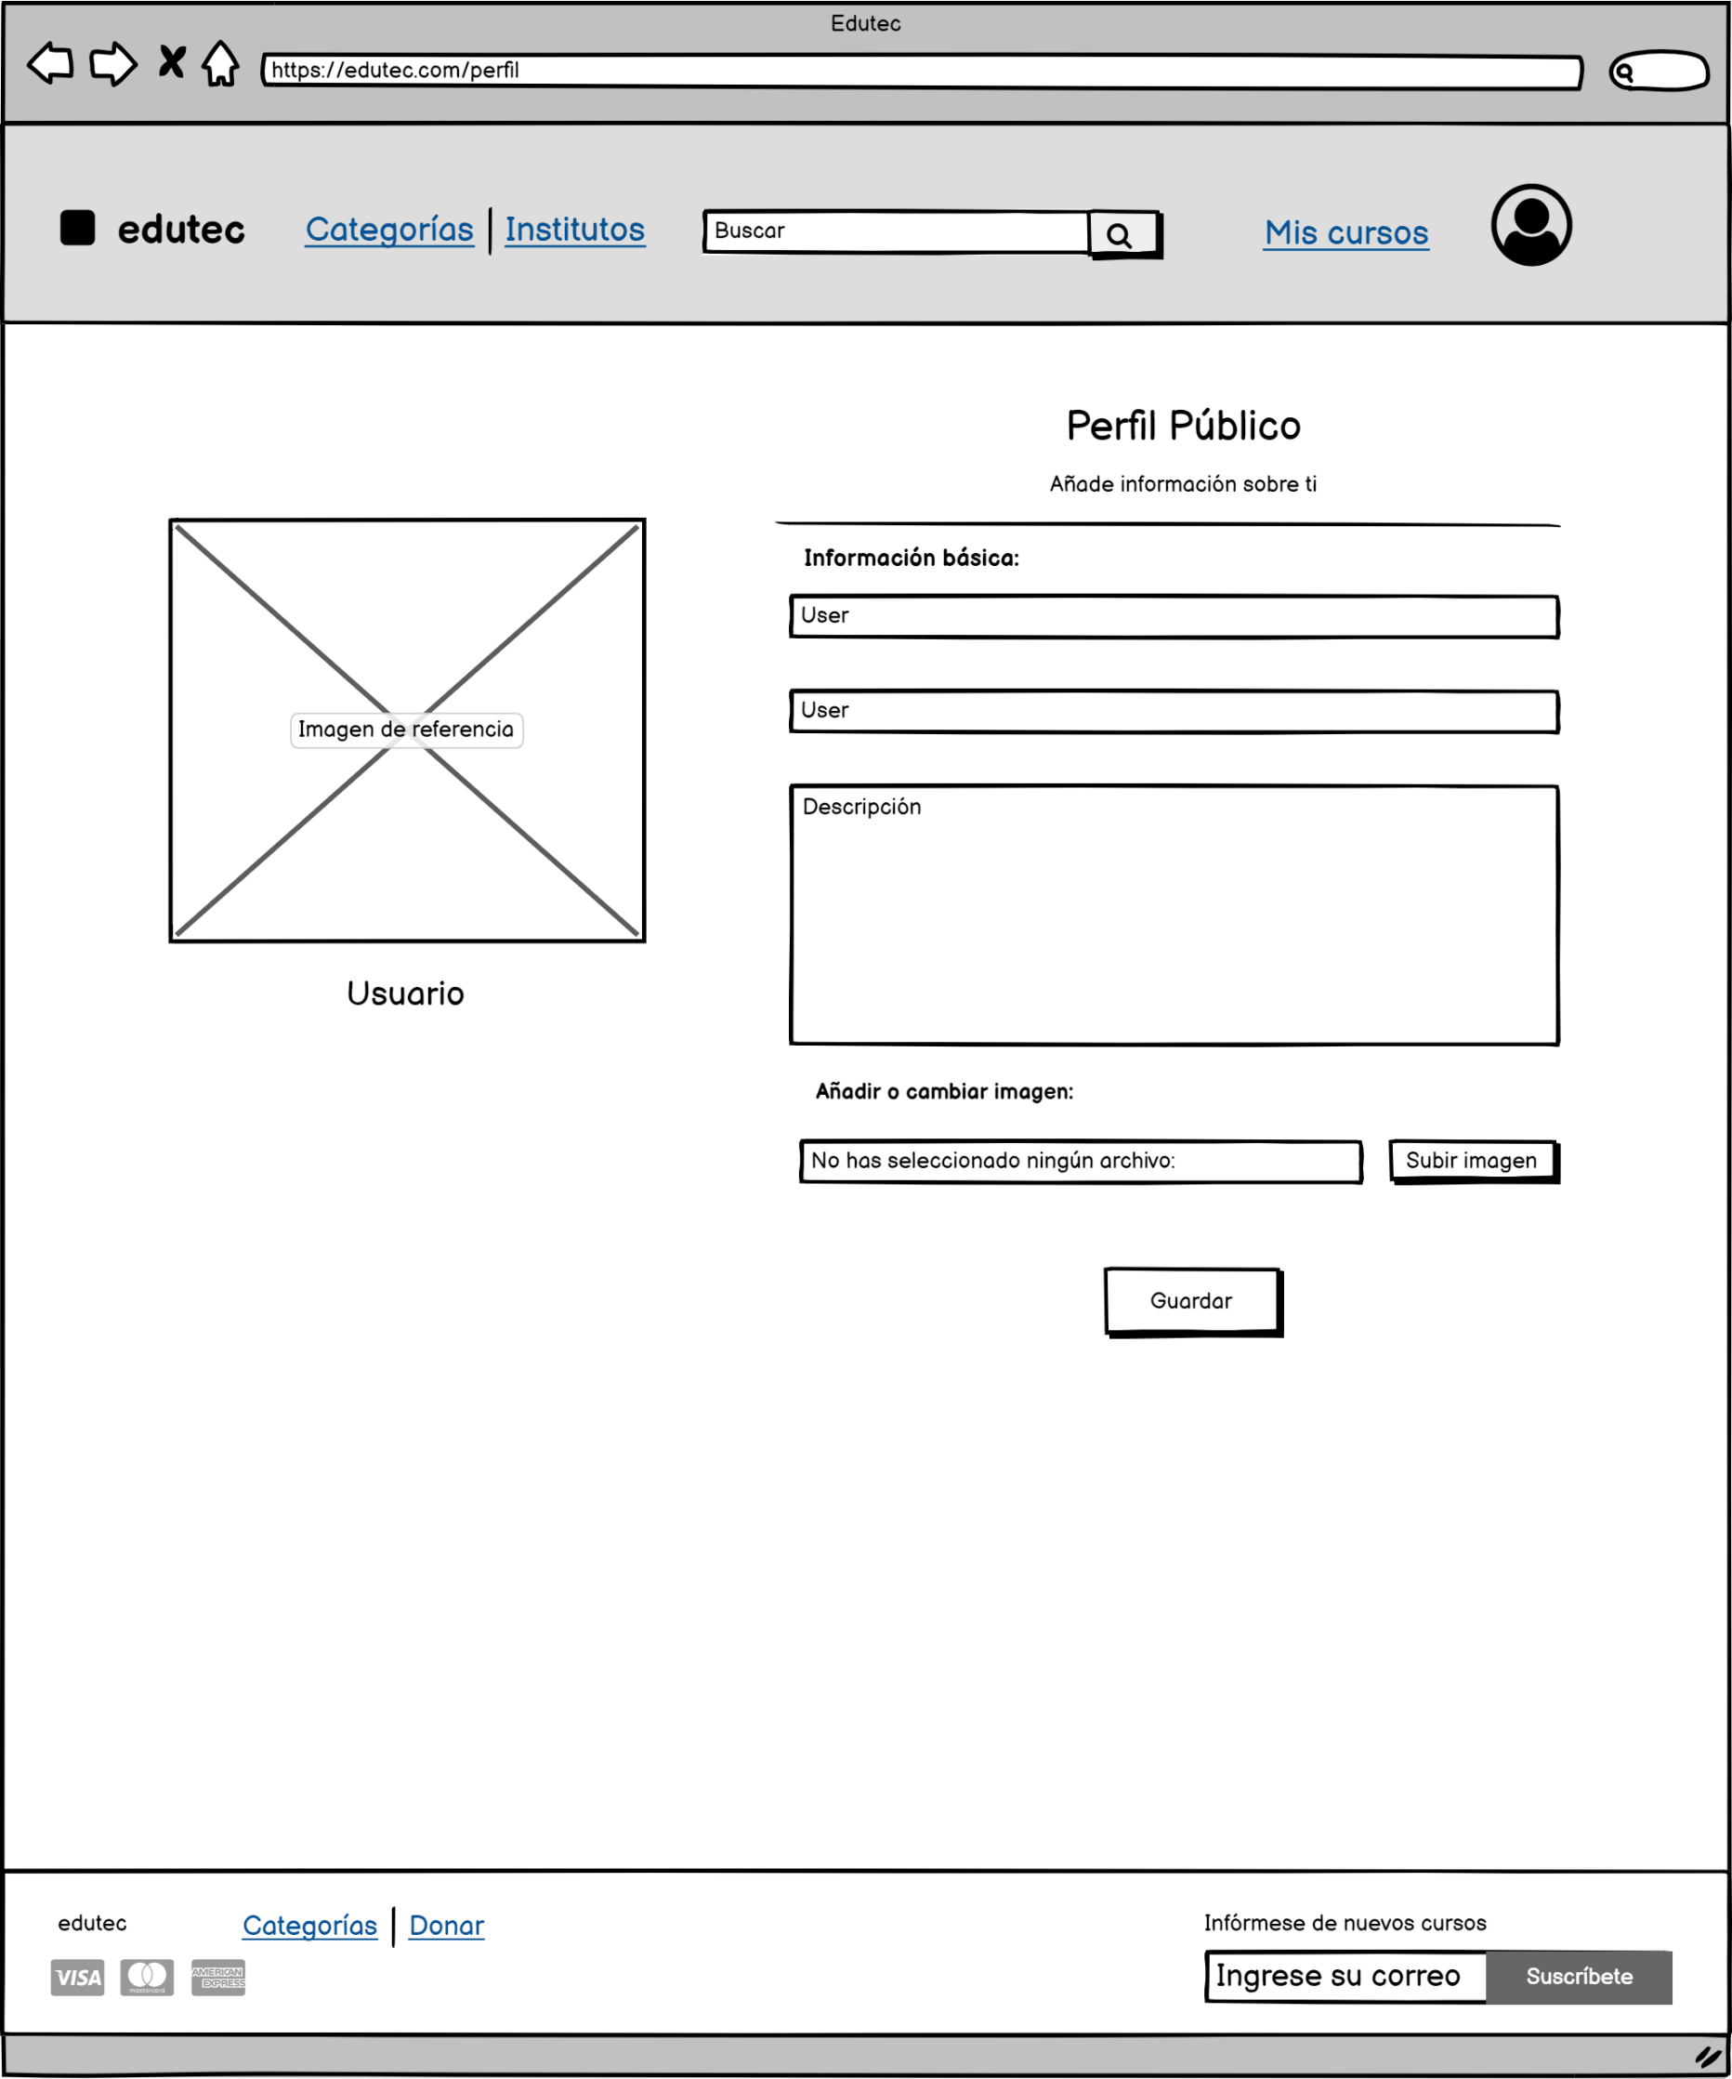

Longitud máxima de 50 caracteres y solo debe
admitir letras.

Longitud máxima de 50 caracteres y solo debe
admitir letras.

Longitud máxima de 200 caracteres.

Al hacer clic se despliega el administrador de archivos y solo se aceptan archivos jpg o png.

Al hacer clic se guardan las modificaciones en la base de datos.

CA_FAVORITOS
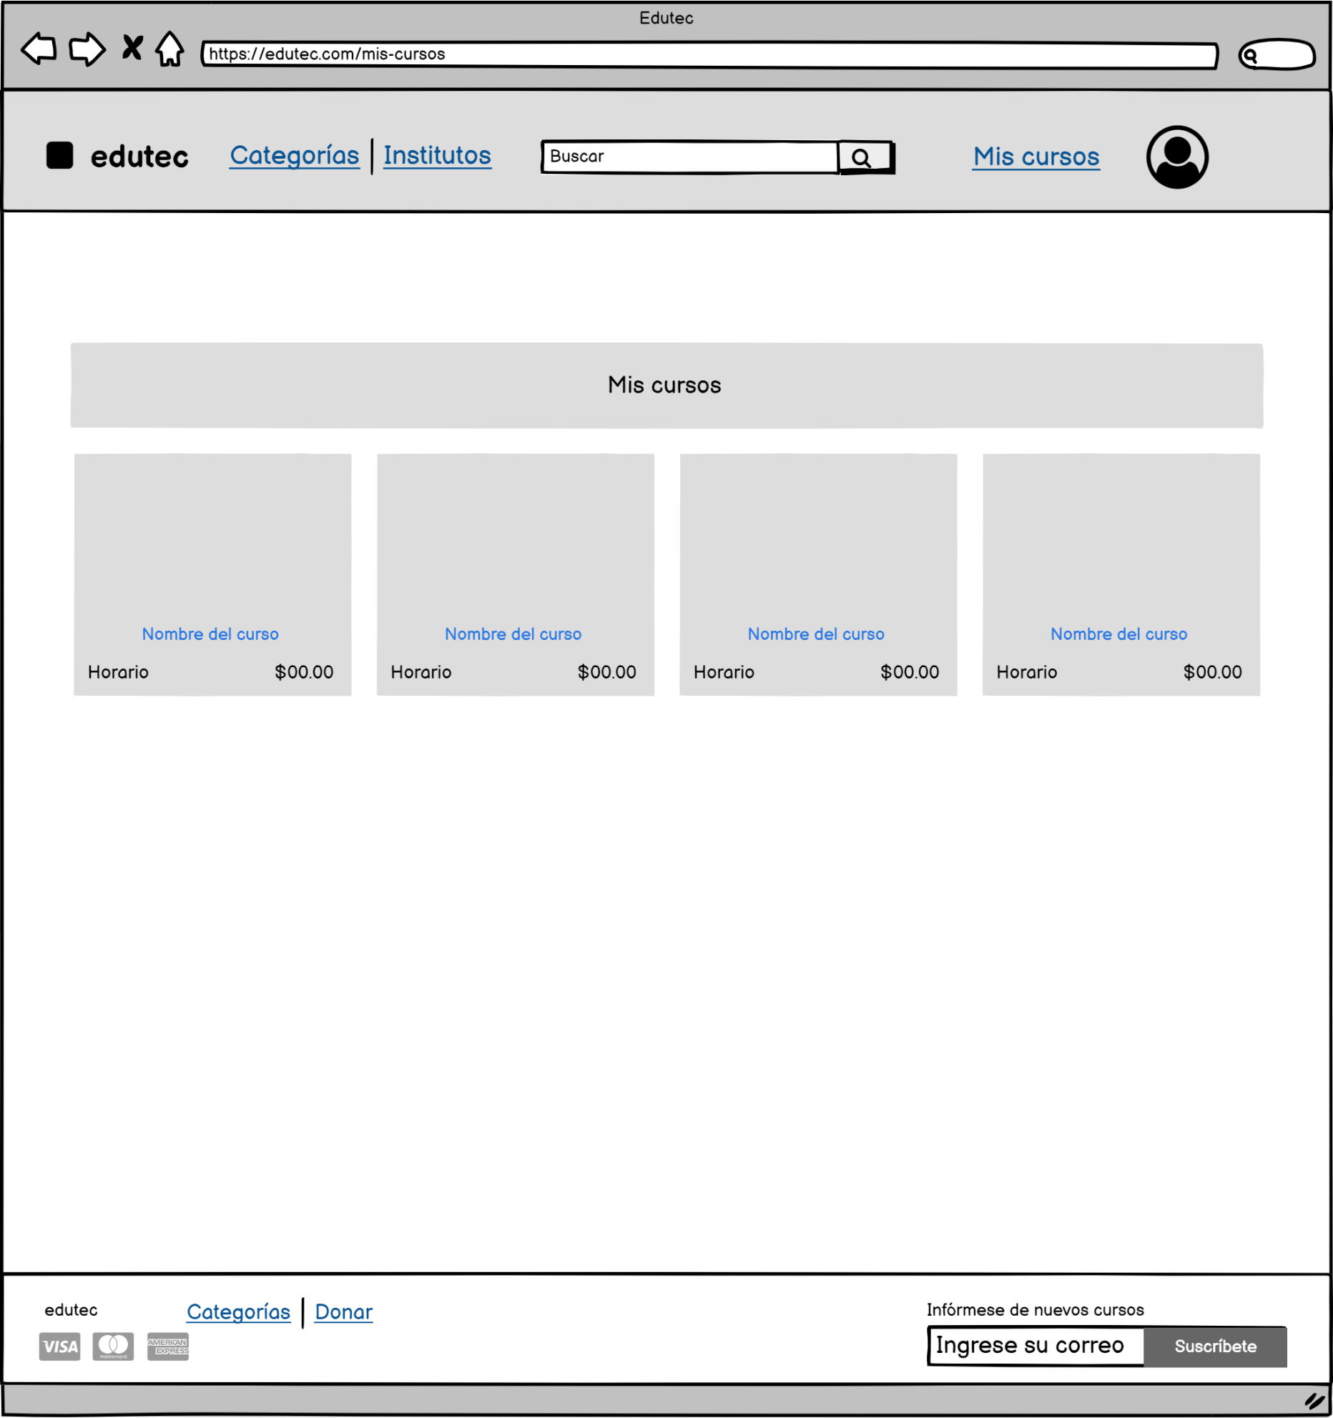

Se pueden visualizar los cursos que fueron agregados como favoritos.

Al hacer clic se redirige a la pantalla de detalle de curso del respectivo curso.

CA_LISTAR_U
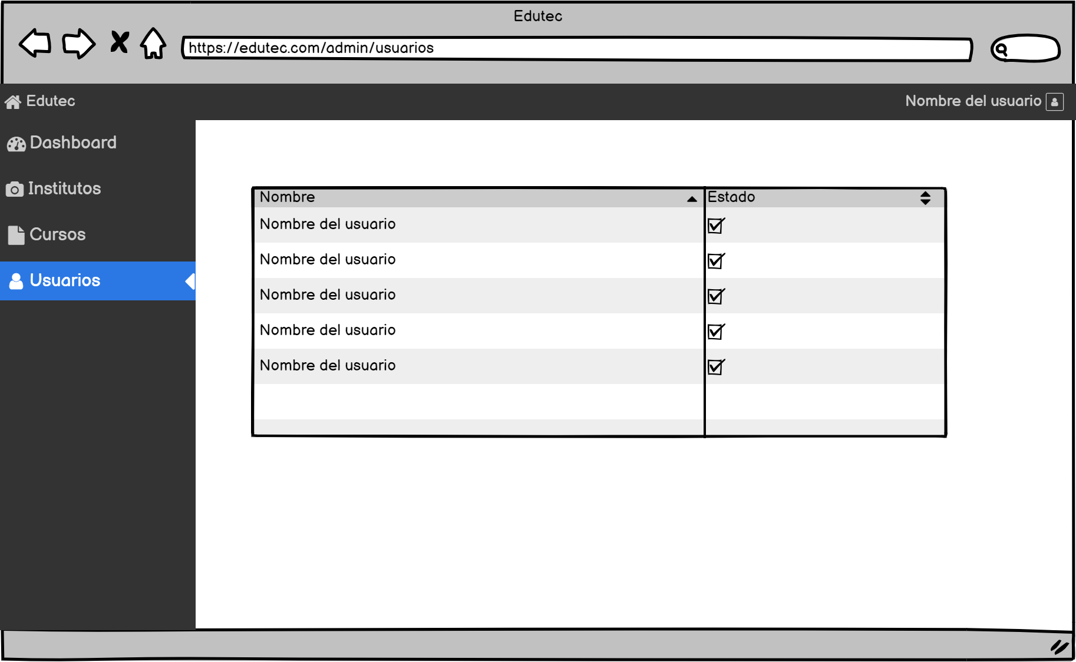

Se puede habilitar o deshabilitar a los usuarios.

Se puede ver a todos los usuarios registrados.

CA_LISTAR_I
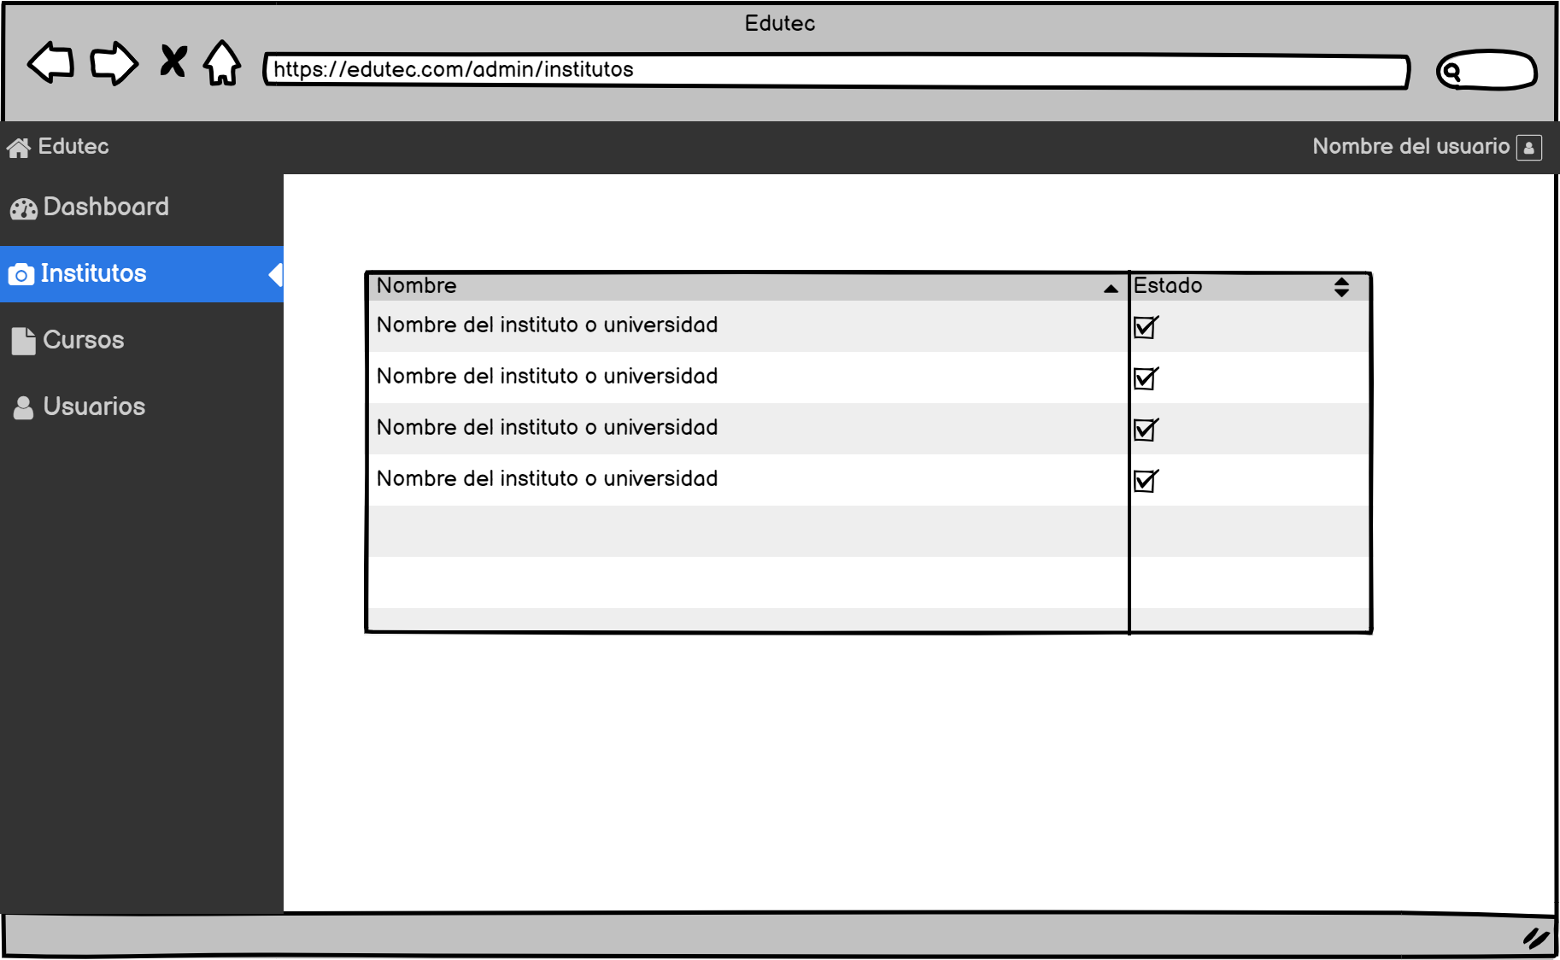
Se puede habilitar o deshabilitar a las instituciones.

Se puede ver a todas las instituciones que se muestran por defecto en la pantalla de instituciones.

CA_B_INSTITUTOS
Al hacer clic muestra los institutos mejor calificados.
Permite caracteres alfanúmericos y debe ser menor a 50 caracteres.
Al hacer clic se buscará todos los cursos que dicta la institución que coincide con el criterio de búsqueda.

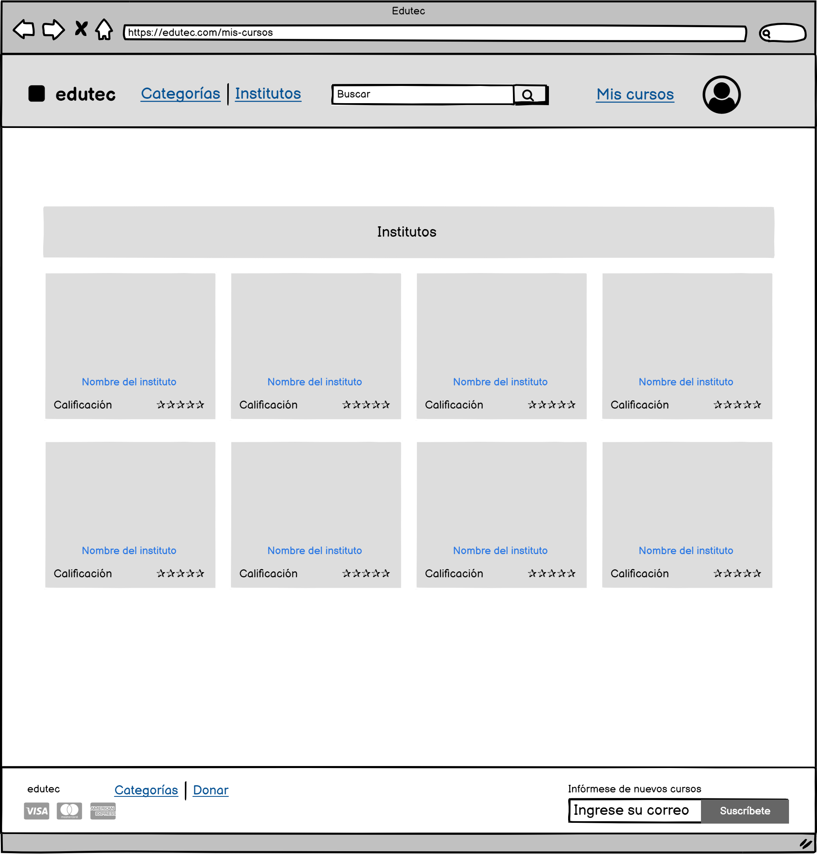

Se puede visualizar a todos los institutos que están habilitados en el panel de institutos del administrador.

Al hacer clic nos lleva a la pantalla de detalle de insituto del respectivo instituto.

Se muestra la calificación que tiene el instituto.

CA_D_INSITUTOS
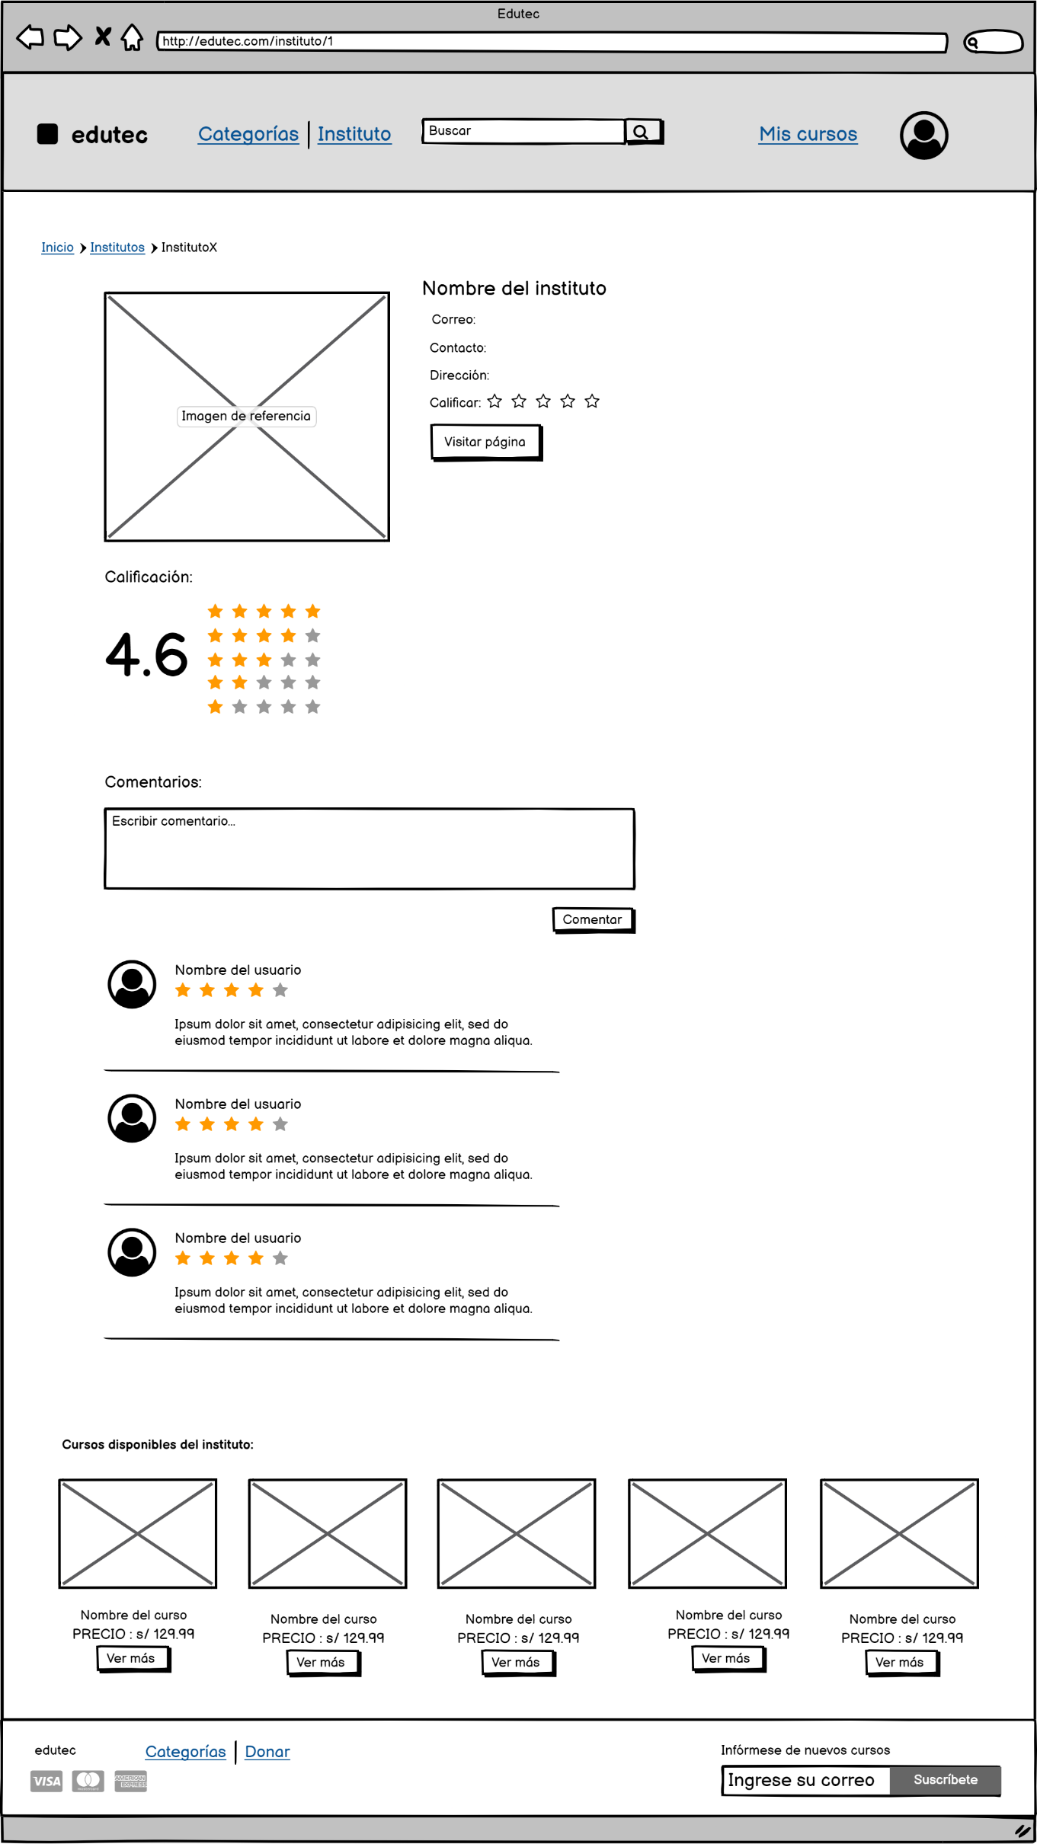

Se puede calificar al insituto de 1 a 5 estrellas.
Se muestra el promedio de las calificaciones que tiene la institución.

Al hacer clic nos lleva a la página del insituto.

Caracteres akfanúmericos menor a 100 caracteres.

Guarda el comentario y lo muestra junto con su calificación y el nombre de usuario.

Se muetran los 3 primeros comentarios.

Se muestran algunos cursos que dicta la institución.

Al hacer clic nos lleva a la pantalla de detalle de curso del respectivo curso.

CA_REPORTES
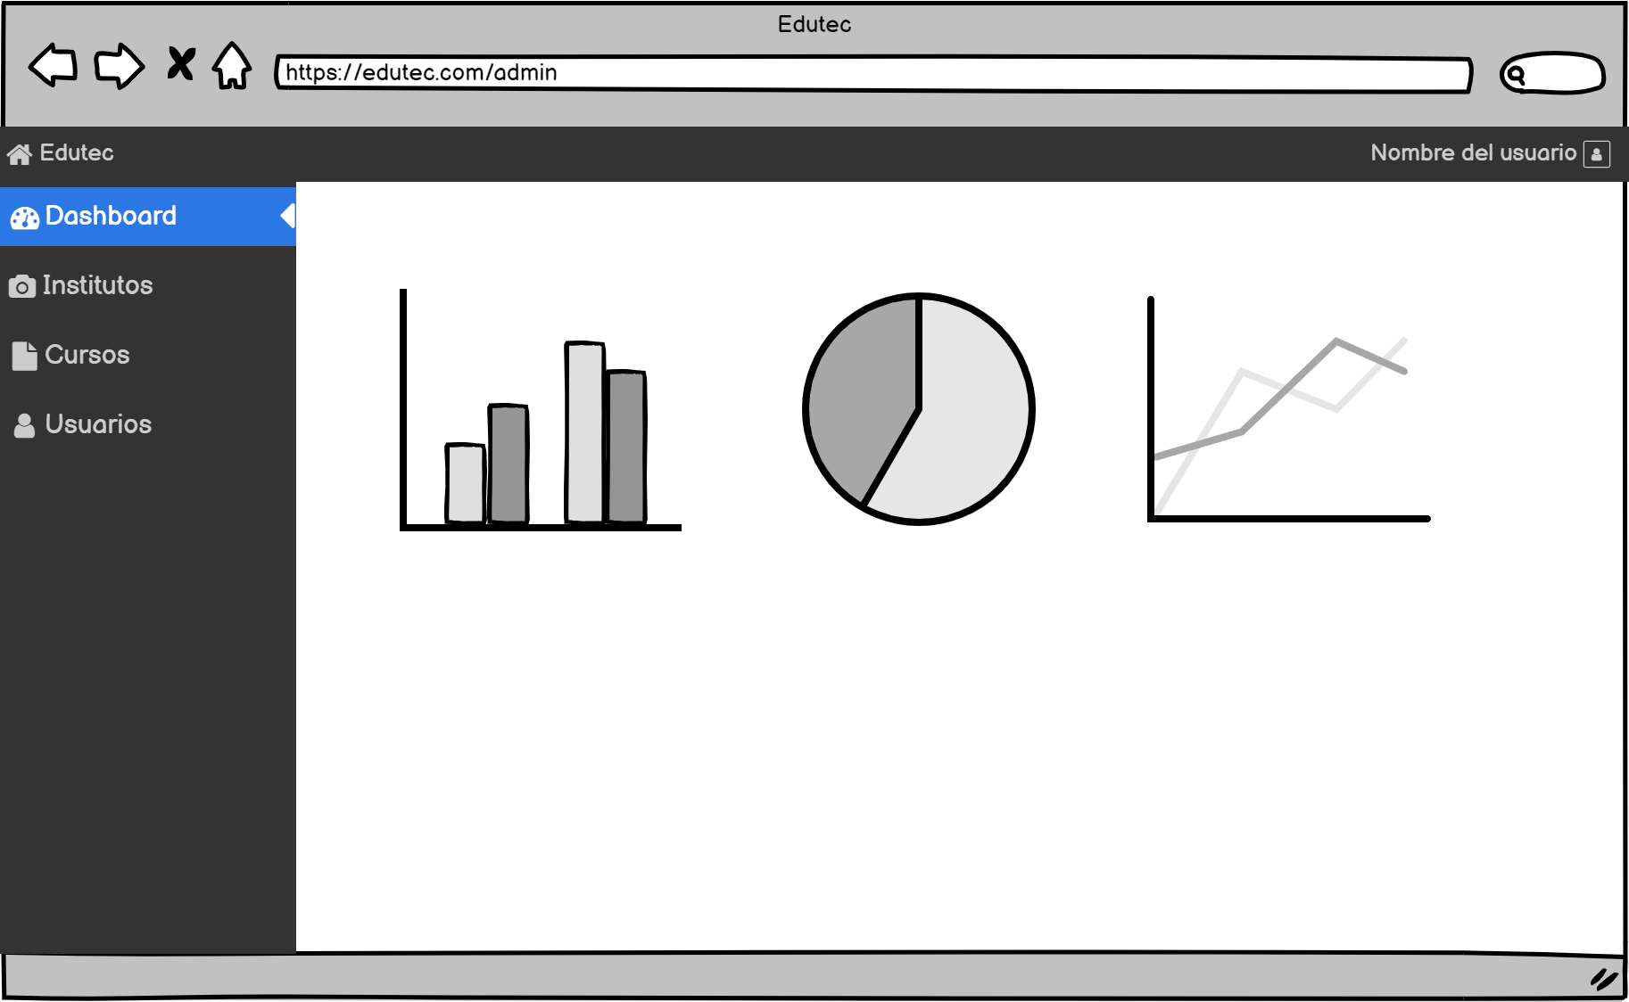
Puedo visualizar reportes estadísticos de los usuarios, instituciones, cursos y búsquedas realizadas en el sistema.

